关系图
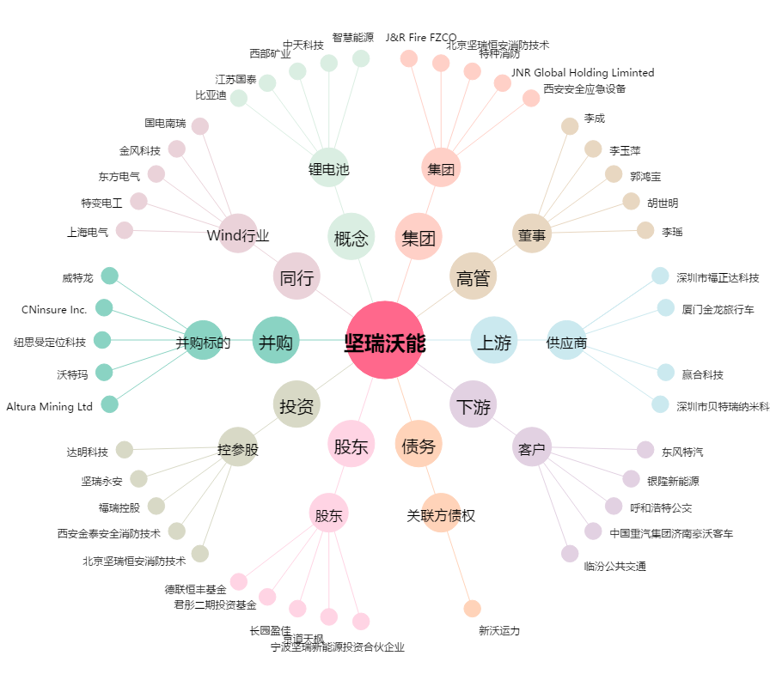
坚瑞沃能[300116.SZ] - 关系概览图

